备货计划表
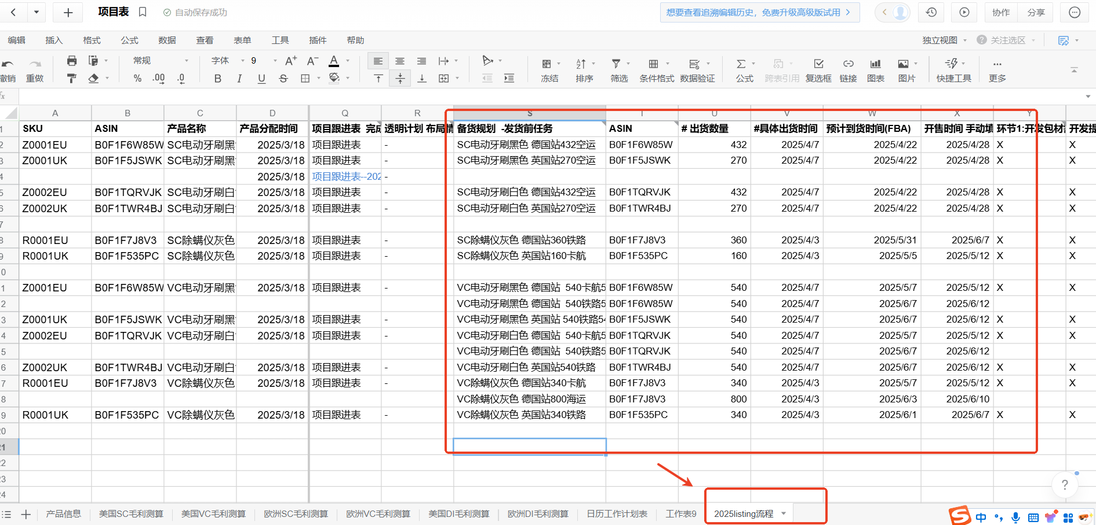
基础资料 |  |  |  |  |  |  |  | 库存信息 |  |  |  |  |  |  |  |  |  | 备货量参考数据 |  |  |  |  |  |  |  |  |  |  |  |  |  |  |  |  |  |  |  |  | 发货需求
申请备货日期 | 账号 | 站点 | Asin | 系统SKU | 产品中文名 | 产品定位 | 采购价 | 工厂余货（采购中） | VC在途数量 | 海外仓库存数量 | VC亚马逊仓数量 | 总库存数量 | 一周销量 | 两周销量 | 当月销量 | 当下在售产品的利润率 | 产品退款率 | 加权销量（日均） | 根据历史数据该产品到货时间段的销量预估（平均/天） | 运输方式 | 接收仓 | 预计发货时间 | 预计到货时间 | 运输时间 | 采购天数 | 上架天数 | 安全天数 | 在途+在库可售天数 | 本次备货可售天数 | 备货的合理性 | 建议备货数量 | 申请备货数量 | 申请备货总金额 | 历史是否申请过折扣 清库等 | 店铺库容 | 最终备货数量 | 最终的备货金额 | 备注 | 发货计划（写清楚什么阶段发多少货走什么渠道，一次备货需在一个月内发完）
目前在途库存有340 | VC | UK
2025-03-14 | VC | UK |  |  | 除螨仪（欧规） | 聚焦款 |  | 1100 | 0 | 0 | 0 |  | 0 | 0 | 0 | 10.00% | 7.00% |  | 30 | 铁路 | 直发海外仓 | 2024-10-25 |  | 50 | 15 | 0 |  |  |  |  |  | 1100 |  | 否 | - | 1100 |  |  | 第一批：计划3.30发货320个卡航，预计4.20 到海外仓； 最新动态 11月-22号 排队清关中 第二批：计划 3.30发货640个 铁路 预计5.15 到海外仓； 第三批：计划4.15发货200个海运，预计6.15 到海外仓； 最新动态 11-3已开船，预计12-6到港

申请备货日期 | 账号 | 站点 | Asin | 系统SKU | 产品中文名 | 产品定位 | 采购价 | 工厂余货（采购中） | FBA在途数量 | FBA在库数量 | 第三方海外仓数量 | 总库存数量 | 一周销量 | 两周销量 | 当月销量 | 当下在售产品的利润率 | 产品退款率 | 加权销量（日均） | 根据历史数据该产品到货时间段的销量预估（平均/天） | 运输方式 | 接收仓 | 预计发货时间 | 预计到货时间 | 运输时间 | 采购天数 | 上架天数 | 安全天数 | 在途+在库可售天数 | 本次备货可售天数 | 备货的合理性 | 建议备货数量 | 申请备货数量 | 申请备货总金额 | 历史是否申请过折扣 清库等 | 店铺库容 | 最终备货数量 | 最终的备货金额 | 备注 | 发货需求（分别在什么时间段发走多少数量）/考虑旺季三倍仓租
目前在库途库存160 | SC | UK
2025-03-14 | SC | UK |  |  | 除螨仪（欧规） | 聚焦款 |  | 400 | 0 | 0 | 0 |  | 0 | 0 | 0 | 10.00% | 7.00% |  | 6 | 卡航 | 工厂发FBA仓 | 2024-10-25 |  | 30 | 15 | 0 |  |  |  |  |  | 400 |  | 否 | - | 400 |  |  | 第一批：计划3.30发货200个卡航，预计4.20 到FBA仓； 最新动态 11月-22号 排队清关中 第二批：计划4.15发货200个铁路，预计5.15 到FBA仓； 最新动态 11-3已开船，预计12-6到港

{SC + VC 和物流承运方式选择}电动牙刷装箱数54 除螨仪装箱数4
① 电动牙刷 SC432空运 VC1080 （卡航540 铁路540） 备注：有一箱少12
② 除螨仪SC360铁路 VC1140 （卡航340 海运800）
③ 电动牙刷英国SC270 空运 VC540铁路 备注： 有一箱少10
④ 除螨仪英国SC160卡航 VC340铁路

